1.รวม
 | โครงการภายใต้เป้าหมายแผนแม่บทย่อย: 220201 การอำนวยความยุติธรรม มีความโปร่งใส สะดวก รวดเร็ว เสมอภาค ทั่วถึง เป็นธรรม และปราศจากการเลือกปฏิบัติ
กรุณา Log in เข้าระบบ eMENSCR ก่อนดำเนินการ Click ที่ link โครงการนั้น ๆ
หมายเหตุ : หากไม่ Login จะไม่สามารถดูรายละเอียดโครงการได้
โครงการที่ปรากฎเป็นโครงการที่ผ่านการอนุมัติจากผู้บริหาร (M7) ของหน่วยงานเท่านั้น (ข้อมูล ณ เดือนมิถุนายน 2566)

รหัสโครงการ | ชื่อโครงการ / การดำเนินงาน | ชื่อโครงการ / การดำเนินงาน | ยุทธศาสตร์ชาติที่เกี่ยวข้องโดยตรง (ข้อความ) | ปีงบประมาณ | วันที่เริ่มต้นโครงการ | วันที่สิ้นสุดโครงการ | หน่วยงานระดับกองหรือเทียบเท่า | หน่วยงานระดับกรมหรือเทียบเท่า | หน่วยงานระดับกระทรวงหรือเทียบเท่า | ประเภทโครงการ | องค์ประกอบ | ปัจจัย |  | original
ตช 0007.1-61-0069 | โครงการเพิ่มประสิทธิภาพระบบเครือข่ายและงานสารสนเทศของ สำนักงานพิสูจน์หลักฐานตำรวจ (F-Net) | โครงการเพิ่มประสิทธิภาพระบบเครือข่ายและงานสารสนเทศของ สำนักงานพิสูจน์หลักฐานตำรวจ (F-Net) | ด้านการปรับสมดุลและพัฒนาระบบการบริหารจัดการภาครัฐ | 2560 | มกราคม 2560 | กันยายน 2561 | กองยุทธศาสตร์ สำนักงานยุทธศาสตร์ตำรวจ | สำนักงานตำรวจแห่งชาติ | หน่วยงานขึ้นตรงนายกรัฐมนตรี |  | 220201V03 | 220201V03F01 | 220201V03F01 | 220201F0301
ศย.015-61-0008 | โครงการส่งเสริมการนำอุปกรณ์อิเล็กทรอนิกส์สำหรับตรวจสอบหรือจำกัดการเดินทางของบุคคลมาใช้ในการปล่อยชั่วคราว | โครงการส่งเสริมการนำอุปกรณ์อิเล็กทรอนิกส์สำหรับตรวจสอบหรือจำกัดการเดินทางของบุคคลมาใช้ในการปล่อยชั่วคราว | ด้านการสร้างโอกาสและความเสมอภาคทางสังคม | 2560 | ตุลาคม 2559 | กันยายน 2563 | สำนักงานศาลยุติธรรม | สำนักงานศาลยุติธรรม | ศาล | โครงการภายใต้กิจกรรม Big Rock | 220201V03 | 220201V03F04 | 220201V03F04 | 220201F0304
กห 0202-61-0013 | แนวทางปฏิบัติเพื่อคุ้มครองผู้เสียหาย ผู้ต้องหา จำเลย และพยานในศาลทหาร | แนวทางปฏิบัติเพื่อคุ้มครองผู้เสียหาย ผู้ต้องหา จำเลย และพยานในศาลทหาร | ด้านการสร้างโอกาสและความเสมอภาคทางสังคม | 2561 | กันยายน 2561 | ธันวาคม 2564 | กรมพระธรรมนูญ | สำนักงานปลัดกระทรวงกลาโหม | กระทรวงกลาโหม |  | 220201V02 | 220201V02F03 | 220201V02F03 | 220201F0203
กห 0202-61-0016 | การปฏิรูปโครงสร้างศาลทหารและที่ทำการศาลทหาร | การปฏิรูปโครงสร้างศาลทหารและที่ทำการศาลทหาร | ด้านการปรับสมดุลและพัฒนาระบบการบริหารจัดการภาครัฐ | 2561 | กันยายน 2561 | ตุลาคม 2565 | กรมพระธรรมนูญ | สำนักงานปลัดกระทรวงกลาโหม | กระทรวงกลาโหม |  | 220201V02 | 220201V02F02 | 220201V02F02 | 220201F0202
กห 0202-61-0018 | โครงการลดอุปสรรคทางภาษาเพื่อเข้าถึงกระบวนการยุติธรรม | โครงการลดอุปสรรคทางภาษาเพื่อเข้าถึงกระบวนการยุติธรรม | ด้านการสร้างโอกาสและความเสมอภาคทางสังคม | 2561 | กันยายน 2561 | ธันวาคม 2564 | กรมพระธรรมนูญ | สำนักงานปลัดกระทรวงกลาโหม | กระทรวงกลาโหม |  | 220201V04 | 220201V04F01 | 220201V04F01 | 220201F0401
กห 0202-61-0019 | โครงการคุ้มครองพยานเพื่อความมั่นคงแห่งราชอาณาจักร | โครงการคุ้มครองพยานเพื่อความมั่นคงแห่งราชอาณาจักร | ด้านการปรับสมดุลและพัฒนาระบบการบริหารจัดการภาครัฐ | 2561 | กันยายน 2561 | ธันวาคม 2564 | กรมพระธรรมนูญ | สำนักงานปลัดกระทรวงกลาโหม | กระทรวงกลาโหม |  | 220201V02 | 220201V02F03 | 220201V02F03 | 220201F0203
ยธ 02108-61-0001 | การขับเคลื่อนแผนปฏิบัติการพัฒนาการวิเคราะห์ข้อมูลขนาดใหญ่ (Big Data) ของกระทรวงยุติธรรม | การขับเคลื่อนแผนปฏิบัติการพัฒนาการวิเคราะห์ข้อมูลขนาดใหญ่ (Big Data) ของกระทรวงยุติธรรม | ด้านการสร้างโอกาสและความเสมอภาคทางสังคม | 2561 | ตุลาคม 2560 | กันยายน 2561 | กลุ่มขับเคลื่อนการปฏิรูปประเทศ ยุทธศาสตร์ชาติ และการสร้างความสามัคคีปรองดองกระทรวงยุติธรรม | สำนักงานปลัดกระทรวงยุติธรรม | กระทรวงยุติธรรม |  | 220201V03 | 220201V03F01 | 220201V03F01 | 220201F0301
ยธ 02108-61-0002 | การพัฒนากลไกการอำนวยความยุติธรรมในระดับจังหวัดและชุมชน | การพัฒนากลไกการอำนวยความยุติธรรมในระดับจังหวัดและชุมชน | ด้านการสร้างโอกาสและความเสมอภาคทางสังคม | 2561 | ตุลาคม 2560 | กันยายน 2563 | กลุ่มขับเคลื่อนการปฏิรูปประเทศ ยุทธศาสตร์ชาติ และการสร้างความสามัคคีปรองดองกระทรวงยุติธรรม | สำนักงานปลัดกระทรวงยุติธรรม | กระทรวงยุติธรรม |  | 220201V03 | 220201V03F08 | 220201V03F08 | 220201F0308
ศธ0578.34-61-0001 | โครงการฝึกอบรมเชิงปฏิบัติการการสอบสวนและพิจารณา | โครงการฝึกอบรมเชิงปฏิบัติการการสอบสวนและพิจารณา | ด้านการปรับสมดุลและพัฒนาระบบการบริหารจัดการภาครัฐ | 2561 | พฤศจิกายน 2560 | เมษายน 2561 | กองกฏหมาย | มหาวิทยาลัยเทคโนโลยีราชมงคลธัญบุรี | กระทรวงการอุดมศึกษา วิทยาศาสตร์ วิจัยและนวัตกรรม |  | 220201V04 | 220201V04F01 | 220201V04F01 | 220201F0401
ตช 0007.1-61-0014 | หลักสูตรนักเรียนนายสิบตำรวจ พ.ศ.2560 | หลักสูตรนักเรียนนายสิบตำรวจ พ.ศ.2560 | ด้านการปรับสมดุลและพัฒนาระบบการบริหารจัดการภาครัฐ | 2561 | ตุลาคม 2560 | กันยายน 2565 | กองยุทธศาสตร์ สำนักงานยุทธศาสตร์ตำรวจ | สำนักงานตำรวจแห่งชาติ | หน่วยงานขึ้นตรงนายกรัฐมนตรี |  | 220201V04 | 220201V04F01 | 220201V04F01 | 220201F0401
ตช 0007.1-61-0062 | ศูนย์ช่วยเหลือคุ้มครองเด็กที่เป็นผู้เสียหายในคดีค้ามนุษย์ (Child Advocacy Center Thailand, CAC) | ศูนย์ช่วยเหลือคุ้มครองเด็กที่เป็นผู้เสียหายในคดีค้ามนุษย์ (Child Advocacy Center Thailand, CAC) | ด้านการสร้างโอกาสและความเสมอภาคทางสังคม | 2561 | ตุลาคม 2560 | กันยายน 2565 | กองยุทธศาสตร์ สำนักงานยุทธศาสตร์ตำรวจ | สำนักงานตำรวจแห่งชาติ | หน่วยงานขึ้นตรงนายกรัฐมนตรี |  | 220201V02 | 220201V02F02 | 220201V02F02 | 220201F0202
ตช 0007.1-61-0065 | จัดทำบันทึกความเข้าใจ (MOU) เรื่อง การดำเนินงานระหว่างหน่วยงานภาครัฐ องค์การระหว่างประเทศ และองค์กรเอกชน กรณีการกำหนดมาตรการและแนวทางแทนการกักตัวเด็กไว้ในสถานกักตัวคนต่างด้าวเพื่อรอการส่งกลับ พ.ศ...... | จัดทำบันทึกความเข้าใจ (MOU) เรื่อง การดำเนินงานระหว่างหน่วยงานภาครัฐ องค์การระหว่างประเทศ และองค์กรเอกชน กรณีการกำหนดมาตรการและแนวทางแทนการกักตัวเด็กไว้ในสถานกักตัวคนต่างด้าวเพื่อรอการส่งกลับ พ.ศ...... | ด้านการสร้างโอกาสและความเสมอภาคทางสังคม | 2561 | ตุลาคม 2560 | กันยายน 2565 | กองยุทธศาสตร์ สำนักงานยุทธศาสตร์ตำรวจ | สำนักงานตำรวจแห่งชาติ | หน่วยงานขึ้นตรงนายกรัฐมนตรี |  | 220201V04 | 220201V04F02 | 220201V04F02 | 220201F0402
ตช 0007.1-61-0134 | โครงการปรับโครงสร้างและกรอบอัตรากำลังพนักงานสอบสวน เพื่อเพิมประสิทธิภาพงานตรวจคนเข้าเมือง | โครงการปรับโครงสร้างและกรอบอัตรากำลังพนักงานสอบสวน เพื่อเพิมประสิทธิภาพงานตรวจคนเข้าเมือง | ด้านการสร้างโอกาสและความเสมอภาคทางสังคม | 2561 | เมษายน 2561 | กันยายน 2562 | กองยุทธศาสตร์ สำนักงานยุทธศาสตร์ตำรวจ | สำนักงานตำรวจแห่งชาติ | หน่วยงานขึ้นตรงนายกรัฐมนตรี |  | 220201V04 | 220201V04F01 | 220201V04F01 | 220201F0401
ตช 0026.(12)0-61-0001 | โครงการศูนย์ข้อมูล Big Data และวิเคราะห์อาชญากรรมทางเทคโนโลยี เพื่อความสงบเรียบร้อยของประชาชน สังคม และความมั่นคงของชาติ | โครงการศูนย์ข้อมูล Big Data และวิเคราะห์อาชญากรรมทางเทคโนโลยี เพื่อความสงบเรียบร้อยของประชาชน สังคม และความมั่นคงของชาติ | ด้านความมั่นคง | 2561 | ตุลาคม 2560 | กันยายน 2562 | ฝ่ายอำนวยการ กองบังคับการปราบปรามการกระทำความผิดเกี่ยวกับอาชญากรรมทางเทคโนโลยี | กองบังคับการปราบปรามการกระทำความผิดเกี่ยวกับอาชญากรรมทางเทคโนโลยี | กระทรวงดิจิทัลเพื่อเศรษฐกิจและสังคม |  | 220201V03 | 220201V03F01 | 220201V03F01 | 220201F0301
อส 0006(นย)-61-0001 | โครงการจัดตั้งสถาบันฝึกอบรมการสอบสวนชั้นสูง สำนักงานอัยการสูงสุด | โครงการจัดตั้งสถาบันฝึกอบรมการสอบสวนชั้นสูง สำนักงานอัยการสูงสุด | ด้านการปรับสมดุลและพัฒนาระบบการบริหารจัดการภาครัฐ | 2561 | กรกฎาคม 2561 | มิถุนายน 2565 | สำนักงานนโยบาย ยุทธศาสตร์ และงบประมาณ | สำนักงานอัยการสูงสุด | องค์กรอิสระ |  | 220201V04 | 220201V04F01 | 220201V04F01 | 220201F0401
อส 0006(นย)-61-0002 | โครงการจัดตั้งสถาบันฝึกอบรมการว่าความชั้นสูง สำนักงานอัยการสูงสุด | โครงการจัดตั้งสถาบันฝึกอบรมการว่าความชั้นสูง สำนักงานอัยการสูงสุด | ด้านการปรับสมดุลและพัฒนาระบบการบริหารจัดการภาครัฐ | 2561 | กรกฎาคม 2561 | มิถุนายน 2565 | สำนักงานนโยบาย ยุทธศาสตร์ และงบประมาณ | สำนักงานอัยการสูงสุด | องค์กรอิสระ |  | 220201V04 | 220201V04F01 | 220201V04F01 | 220201F0401
อส 0006(นย)-61-0004 | โครงการจัดตั้งสถาบันวิจัยเพื่อการพัฒนาการสอบสวนและการดำเนินคดี สำนักงานอัยการสูงสุด | โครงการจัดตั้งสถาบันวิจัยเพื่อการพัฒนาการสอบสวนและการดำเนินคดีสำนักงานอัยการสูงสุด | ด้านการปรับสมดุลและพัฒนาระบบการบริหารจัดการภาครัฐ | 2561 | กรกฎาคม 2561 | มิถุนายน 2565 | สำนักงานนโยบาย ยุทธศาสตร์ และงบประมาณ | สำนักงานอัยการสูงสุด | องค์กรอิสระ |  | 220201V04 | 220201V04F01 | 220201V04F01 | 220201F0401
อส 0006(นย)-61-0006 | โครงการจัดตั้งสำนักงานคดีสิ่งแวดล้อม สำนักงานอัยการสูงสุด | โครงการจัดตั้งสำนักงานคดีสิ่งแวดล้อม สำนักงานอัยการสูงสุด | ด้านการปรับสมดุลและพัฒนาระบบการบริหารจัดการภาครัฐ | 2561 | กรกฎาคม 2561 | มิถุนายน 2565 | สำนักงานนโยบาย ยุทธศาสตร์ และงบประมาณ | สำนักงานอัยการสูงสุด | องค์กรอิสระ |  | 220201V02 | 220201V02F03 | 220201V02F03 | 220201F0203
อส 0006(นย)-61-0007 | โครงการปรับปรุงและพัฒนาระบบเทคโนโลยีสารสนเทศเพื่อการบริหารราชการ สำนักงานอัยการสูงสุด การปฏิบัติราชการของข้าราชการฝ่ายอัยการและการบริการประชาชน | โครงการปรับปรุงและพัฒนาระบบเทคโนโลยีสารสนเทศเพื่อการบริหารราชการสำนักงานอัยการสูงสุด การปฏิบัติราชการของข้าราชการฝ่ายอัยการและการบริการประชาชน | ด้านการปรับสมดุลและพัฒนาระบบการบริหารจัดการภาครัฐ | 2561 | กรกฎาคม 2561 | มิถุนายน 2565 | สำนักงานนโยบาย ยุทธศาสตร์ และงบประมาณ | สำนักงานอัยการสูงสุด | องค์กรอิสระ |  | 220201V03 | 220201V03F01 | 220201V03F01 | 220201F0301
อส 0006(นย)-61-0008 | โครงการเสริมสร้างภาพลักษณ์และประชาสัมพันธ์สำนักงานอัยการสูงสุด | โครงการเสริมสร้างภาพลักษณ์และประชาสัมพันธ์สำนักงานอัยการสูงสุด | ด้านการปรับสมดุลและพัฒนาระบบการบริหารจัดการภาครัฐ | 2561 | กรกฎาคม 2561 | กรกฎาคม 2565 | สำนักงานนโยบาย ยุทธศาสตร์ และงบประมาณ | สำนักงานอัยการสูงสุด | องค์กรอิสระ |  | 220201V02 | 220201V02F01 | 220201V02F01 | 220201F0201
อส 0006(นย)-62-0003 | โครงการพัฒนามาตรฐานศูนย์อำนวยการคุ้มครองเด็กในคดีอาญา ในกรุงเทพมหานคร | โครงการพัฒนามาตรฐานศูนย์อำนวยการคุ้มครองเด็กในคดีอาญา ในกรุงเทพมหานคร | ด้านการปรับสมดุลและพัฒนาระบบการบริหารจัดการภาครัฐ | 2561 | ตุลาคม 2560 | ตุลาคม 2565 | สำนักงานนโยบาย ยุทธศาสตร์ และงบประมาณ | สำนักงานอัยการสูงสุด | องค์กรอิสระ |  | 220201V03 | 220201V03F09 | 220201V03F09 | 220201F0309
อส 0006(นย)-62-0030 | หลักสูตรพัฒนาศักยภาพอัยการให้เป็นผู้เชี่ยวชาญด้านการคุ้มครองเด็ก รุ่นที่ 3 | หลักสูตรพัฒนาศักยภาพอัยการให้เป็นผู้เชี่ยวชาญด้านการคุ้มครองเด็ก รุ่นที่ 3 | ด้านการปรับสมดุลและพัฒนาระบบการบริหารจัดการภาครัฐ | 2561 | มิถุนายน 2561 | ตุลาคม 2561 | สำนักงานนโยบาย ยุทธศาสตร์ และงบประมาณ | สำนักงานอัยการสูงสุด | องค์กรอิสระ |  | 220201V04 | 220201V04F01 | 220201V04F01 | 220201F0401
...

3.Pivot VC
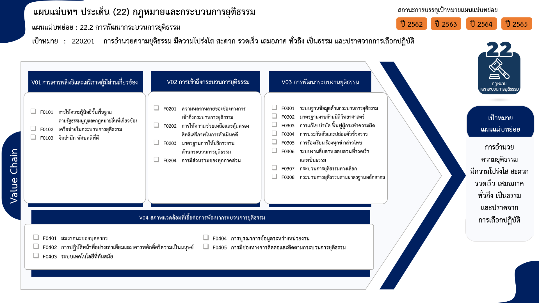
26 โครงการ
18 โครงการ
28 โครงการ
47 โครงการ
53 โครงการ
34 โครงการ
12 โครงการ
75 โครงการ
28 โครงการ
55 โครงการ
16 โครงการ
20 โครงการ
136 โครงการ
4 โครงการ
78 โครงการ
19 โครงการ
24 โครงการ
4 โครงการ
3 โครงการ
...
2562 | 2563 | 2564 | 2565 | 2566 | รวมจำนวนโครงการทั้งหมด
1 | 27 |  |  |  | 29
1 | 27 |  |  |  | 29
2 | 29 | 19 | 16 | 5 | 72
1 | 4 | 10 | 6 | 4 | 26
1 | 14 | 2 | 1 |  | 18
3 โครงการ
 | 11 | 7 | 9 | 1 | 28
13 | 25 | 43 | 55 |  | 146
2 | 8 | 14 | 22 |  | 47
5 | 2 | 5 | 5 |  | 19
 | 2 | 14 | 12 |  | 34
4 | 10 | 8 | 11 |  | 34
2 | 3 | 2 | 5 |  | 12
17 | 67 | 135 | 106 | 4 | 337
2 | 6 | 32 | 28 | 3 | 75
5 | 7 | 11 | 5 |  | 28
โครงการที่ไม่สอดคล้องกับองค์ประกอบและปัจจัยใดของเป้าหมายแผนแม่บทย่อย
จำนวน 29 โครงการ
 | 18 | 23 | 14 |  | 55
1 | 1 |  |  |  | 3
1 | 2 | 1 | 1 |  | 6
 | 1 | 1 | 2 |  | 4
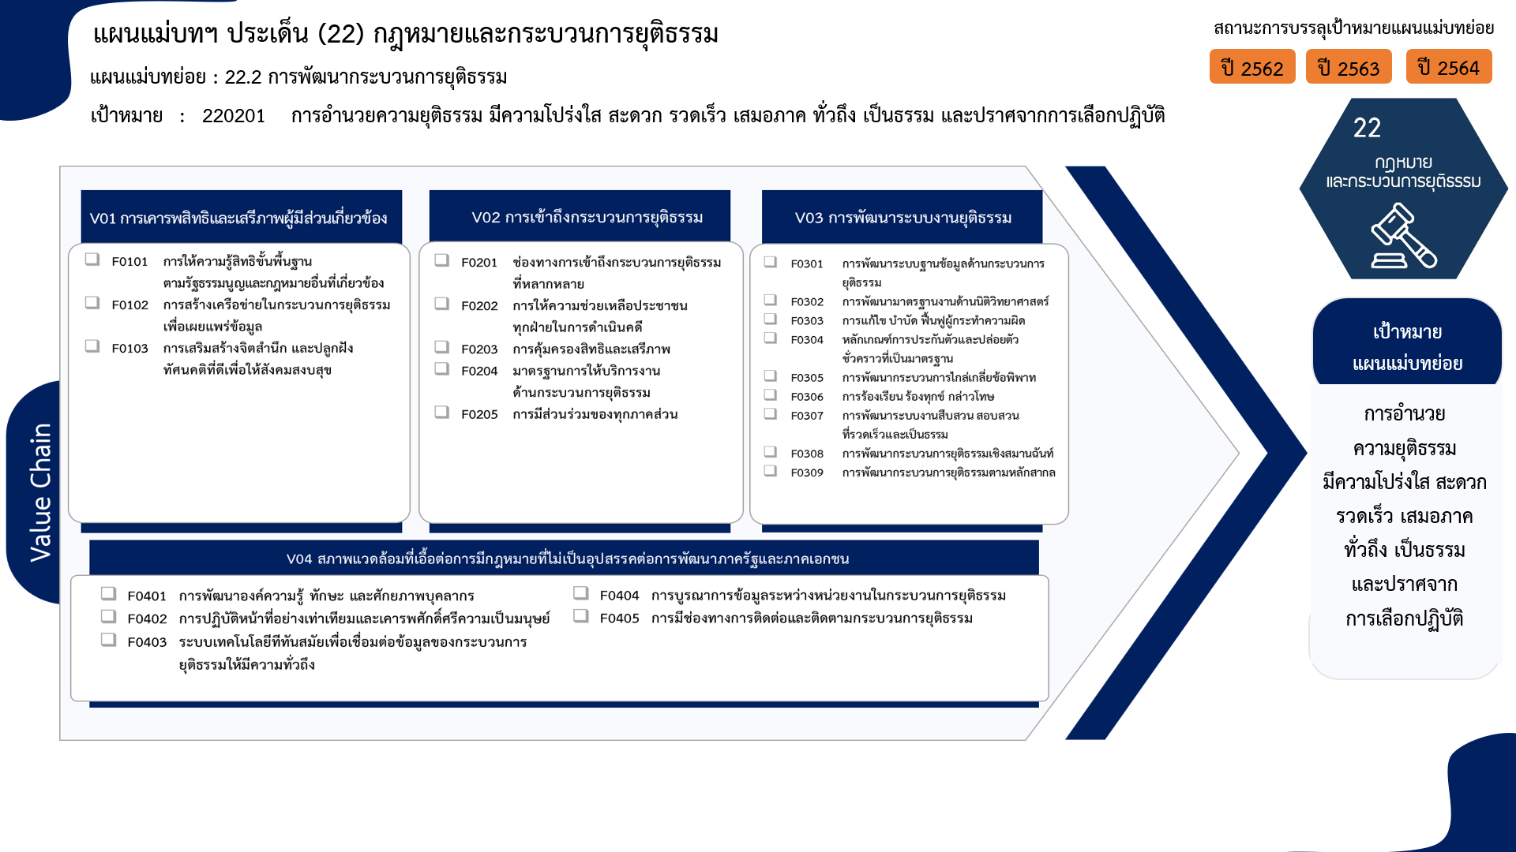
26 โครงการ
18 โครงการ
28 โครงการ
47 โครงการ
19 โครงการ
34 โครงการก
12 โครงการ
75 โครงการ
28 โครงการ
55 โครงการ
3 โครงการ
6 โครงการ
4 โครงการ
16 โครงการ
14 โครงการ
136 โครงการ
78 โครงการ
3 โครงการ
24 โครงการ
19 โครงการ
4 โครงการ
รวมทั้งสิ้น 712 โครงการ
34 โครงการก
1 | 4 | 8 | 3 |  | 16
 | 9 | 2 | 2 |  | 14
7 | 19 | 57 | 51 | 1 | 136
16 | 44 | 20 | 38 |  | 128
9 | 32 | 8 | 20 |  | 78
2 |  |  |  |  | 3
2 | 7 | 7 | 8 |  | 24
1 | 5 | 4 | 9 |  | 19
2 |  | 1 | 1 |  | 4
49 | 192 | 217 | 215 | 9 | 712
...

